상품제안서
다올 방짜유기 1인 3P 양식기 (비단보자기) | 상품코드: F27687

 |  |  |  |  |  |  | 02-412-0044 | www.easy1.co.kr
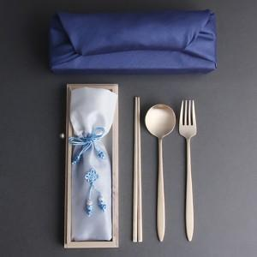

【상세/제작정보】

【인쇄/포장옵션】 | 실크, 레이저 / OPP+보자기포장

【공급단가】 | 수량 | 20~ | 100~ | 300~ | 500~ | 1,000~
*VAT별도 | 단가 | 30,000원 | 29,500원 | 28,750원 | 28,250원 | 27,500원

【상품 URL】 | http://www.easy1.co.kr/src/goods_detail.php?gdno=27687

